DH
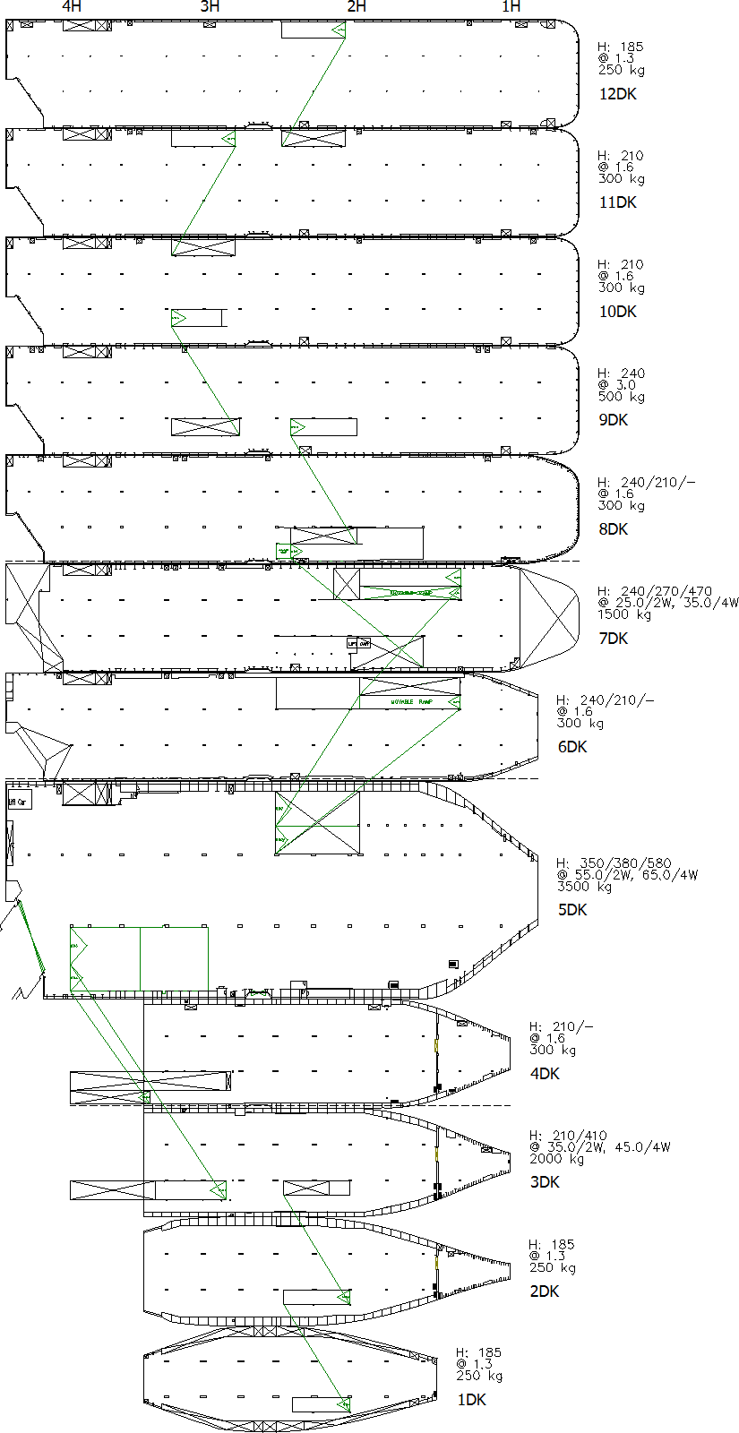
Vessel Name : OLYMPIAN HIGHWAY | Voyage Leg : 29 A
LD:HIN => MNX

DP:BCN => ANR => ZEE(A)

